ch8 예외
https://ar-tec.tistory.com/94

예외란? 비정상적인 상황
예외처리란?
비정상 종료를 막고 정상적인 실행상태를 유지하기 위한 코드를 작성하는 것
<프로그램 오류 종류 3가지> ✅컴파일 에러 : 1. 구문체크 2. 번역 3. 최적화 / 실행 X ✅런타임 에러 : 실행중 발생하는 오류 /실행 중 종료 ✅논리적 에러 : 작성 의도와 다르게 동작 / 종료X
✅런타임에러 두종류
◼에러(Error) : 수습 불가능한 심각한 오류
◼예외 (Exception) : 수습가능한 다소 미약한 오류
=> Exception만 처리가능 (에러들은 처리불가 X)
◼예외 (Exception) *2분류
◾Exception류 클래스들 : 사용자의 실수와 같은 외적인요인에 의해 발생하는 예외 =Checked예외(예외처리 필수)
◾RuntimeException류 클래스들 : 프로그래머의 실수로 발생하는 예외 =UnChecked예외(예외처리 선택) *코드수정

<예외처리 방법 4가지>
◾1. 직접처리 : try-catch문 (클래스 구현부에 존재) (*주석1:반드시 클래스내에 존재해야함)
◾2. 떠넘기기 : throws 선언 (클래스 선언부에 존재) *없으면 자동으로 넘기지 않음
◾3. 되던지기 : throw 혼합: 일부떠넘기고 일부직접처리 *주석2
◾4. 은폐(덮기) : 빈 catch블럭 사용하여 예외를 무시하는것(특별한 경우가 아니면 잘 안씀) *빅데이터
* 직접처리부분은 가장 효율적인 위치를 프로그래머가 판단하여 선택

예외 처리 순서
호출한 메소드에게 떠넘김 -> try-catch 문 있을때까지 -> 메인메소드까지 올라가고 그래도 없음으면 -> JVM까지 넘아가고 오류내용 출력하고 프로그램 강제종료 (*주석1의 이유)
catch문이 여러 개 있을 경우 최상단 catch문부터 순서대로 내려옴
그래서 모든예외의 최고 조상인 Exception은 -> 가장 마지막에 위치해야된다. (범위 좁 -> 넓은 순)

◾ 1. 직접처리
try { //예외발생 가능성이 있는 문장들을 넣는다.} *예외 발생 위치에서 바로 catch문으로 이동
catch ( Exception1 e1) { //예외처리 문장을 넣는다}
finally { // 무조건 실행되는 문장 (필수 X) *System.exit(0); : 즉시종료, finally도 실행하지 않음
✳멀티 catch블럭
실행코드(내용)이 같을때 합칠 때 사용 -> catch( 예외1 | 예외2 e ) { 실행코드 } *참조변수는 한 개
◾ 2. 예외 선언하기 (보통Exception류만 함, Runtime류 잘 안 함)
void method( ) throws Exceprion { } *떠넘기기도 여러 개 가능

✳예외 발생시키기
* throw new Exception("출력내용" ); 위에 두줄 한줄로 쓸경우
* 예외 원인 출력 -> try문에서 "출력내용"넣고->catch 문에서 System.out.println(getMessage());
* 예외처리 후 테스트 목적으로 사용

✳사용자 정의 예외 만들기
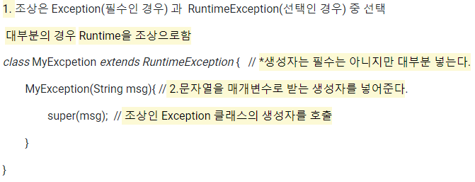

✳예외 되던지기 *주석2
예외 처리한 후에 다시 예외를 발생시키는 것
==호출한 메서드와 호출된 메서드 양쪽 모두에서예외처리하는 것
==역할을 나누어 조금씩 처리하는 경우
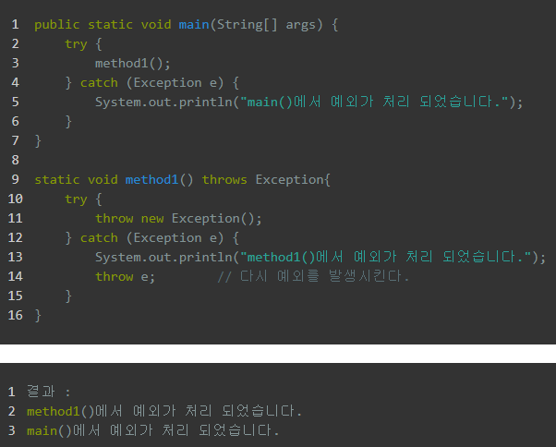
✳ 연결된 예외
1. 새로운 주머니 객체 생성(원인예외를 담을 예외객체) -> 주머니클래스 주머니객체 = new 주머니클래스(" 출력내용");
2. 주머니객체에 원인예외(e)를 넣는다. -> 주머니객체.initCaues(e);
3. 주머니예외를 발생시킨다. -> throw 주머니객체;

연결된 예외 사용이유1 : 여러 예외를 하나로 묶어서 다루기 위함
상위 내용으로 묶어서 상위내용 출력과 상세내용 출력으로 좀더 상세한 오류내용을 출력가능
연결된 예외 사용이유2 : checked 예외를 unchecked 예외로 변경하기 위함 ->(필수처리예외를 선택처리예외로 변경)

-try- catch문이 필요 없는 경우가 계속 발생할 경우
-이미 여기저기에서 상속되어 사용 중일 경우 (아니라면 상속 자체를 변경하면 됨)

